Ark1
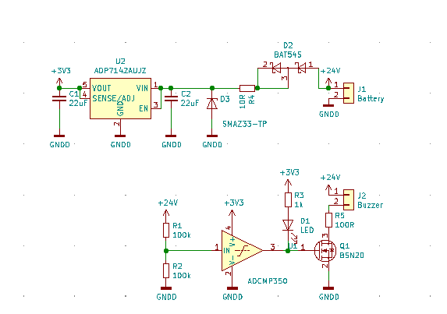
R2 som funktion af Vcut
9 | 7.1428571429
9.5 | 6.7415730337
10 | 6.3829787234
10.5 | 6.0606060606
11 | 5.7692307692
11.5 | 5.504587156
12 | 5.2631578947
12.5 | 5.0420168067
13 | 4.8387096774
13.5 | 4.6511627907
14 | 4.4776119403
14.5 | 4.3165467626
15 | 4.1666666667
15.5 | 4.0268456376
16 | 3.8961038961
16.5 | 3.7735849057
17 | 3.6585365854
17.5 | 3.550295858
18 | 3.4482758621
18.5 | 3.3519553073
19 | 3.2608695652
19.5 | 3.1746031746
20 | 3.0927835052
20.5 | 3.0150753769
21 | 2.9411764706
21.5 | 2.8708133971
22 | 2.8037383178
22.5 | 2.7397260274
23 | 2.6785714286
23.5 | 2.6200873362
24 | 2.5641025641
Low battery alarm |  |  |  | 9 | 100 | 7.1428571429
 |  |  |  | 9.5 | 100 | 6.7415730337
 | Vref | 0.6 |  | 10 | 100 | 6.3829787234
 |  |  |  | 10.5 | 100 | 6.0606060606
 | Vcut | R1 | R2 | 11 | 100 | 5.7692307692
 | 3.9333333333 | 100 | 18 | 11.5 | 100 | 5.504587156
 |  |  |  | 12 | 100 | 5.2631578947
 |  |  |  | 12.5 | 100 | 5.0420168067
 |  |  |  | 13 | 100 | 4.8387096774
 |  |  |  | 13.5 | 100 | 4.6511627907
 |  |  |  | 14 | 100 | 4.4776119403
 |  |  |  | 14.5 | 100 | 4.3165467626
 |  |  |  | 15 | 100 | 4.1666666667
 |  |  |  | 15.5 | 100 | 4.0268456376
 |  |  |  | 16 | 100 | 3.8961038961
 |  |  |  | 16.5 | 100 | 3.7735849057
 |  |  |  | 17 | 100 | 3.6585365854
 |  |  |  | 17.5 | 100 | 3.550295858
 |  |  |  | 18 | 100 | 3.4482758621
 |  |  |  | 18.5 | 100 | 3.3519553073
 |  |  |  | 19 | 100 | 3.2608695652
 |  |  |  | 19.5 | 100 | 3.1746031746
 |  |  |  | 20 | 100 | 3.0927835052
 |  |  |  | 20.5 | 100 | 3.0150753769
 |  |  |  | 21 | 100 | 2.9411764706
 |  |  |  | 21.5 | 100 | 2.8708133971
 |  |  |  | 22 | 100 | 2.8037383178
 |  |  |  | 22.5 | 100 | 2.7397260274
 |  |  |  | 23 | 100 | 2.6785714286
 |  |  |  | 23.5 | 100 | 2.6200873362
 |  |  |  | 24 | 100 | 2.5641025641

